Tabele zbiorcze
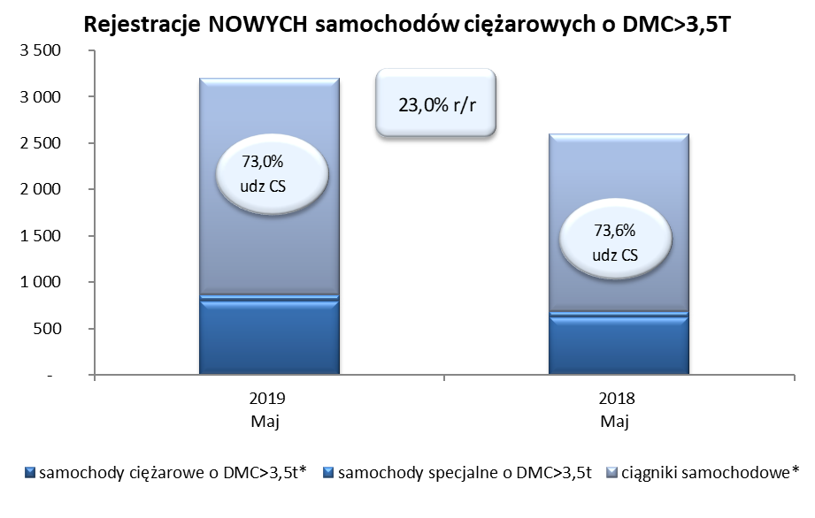
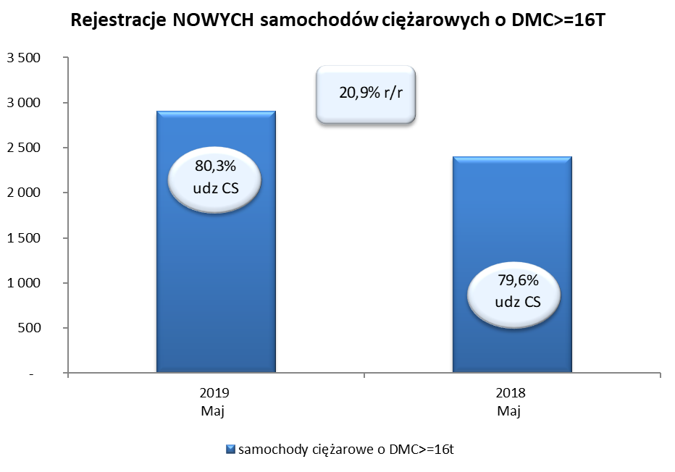
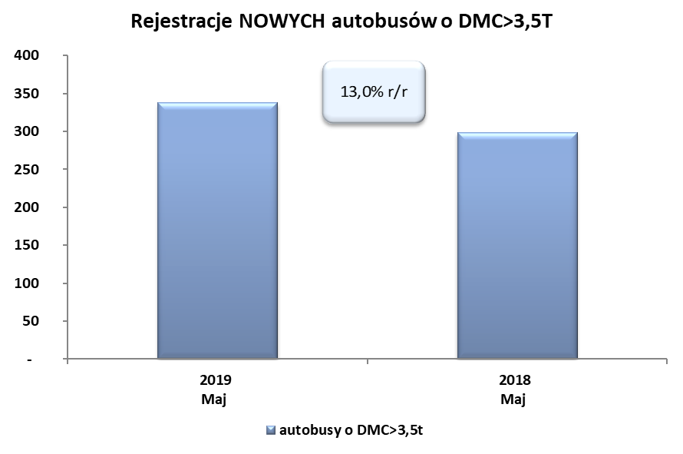
PZPM na podstawie danych CEP (MC) |  |  |  |  |  | 06/06/2019
 |  |  |  |  |  | sztuki
PIERWSZE REJESTRACJE NOWYCH POJAZDÓW UŻYTKOWYCH O DMC>3,5T
 | 2019 Maj | 2018 Maj | % zmiana r/r | 2019 Sty - Maj | 2018 Sty - Maj | % zmiana r/r
SAMOCHODY CIĘŻAROWE - RAZEM | 3,195 | 2,598 | 23.0% | 13,474 | 12,466 | 8.1%
samochody ciężarowe o DMC>3,5t* | 798 | 622 | 28.3% | 2,845 | 2,737 | 3.9%
samochody specjalne o DMC>3,5t | 64 | 64 | 0.0% | 271 | 254 | 6.7%
ciągniki samochodowe* | 2,333 | 1,912 | 22.0% | 10,358 | 9,475 | 9.3%
AUTOBUSY - RAZEM | 338 | 299 | 13.0% | 1,142 | 1,183 | -3.5%
autobusy o DMC>3,5t | 338 | 299 | 13.0% | 1,142 | 1,183 | -3.5%
RAZEM POJAZDY UŻYTKOWE | 3,533 | 2,897 | 22.0% | 14,616 | 13,649 | 7.1%
*/ Nie uwzgledniono rejestracji własnych marek krajowych producentów

